关系图
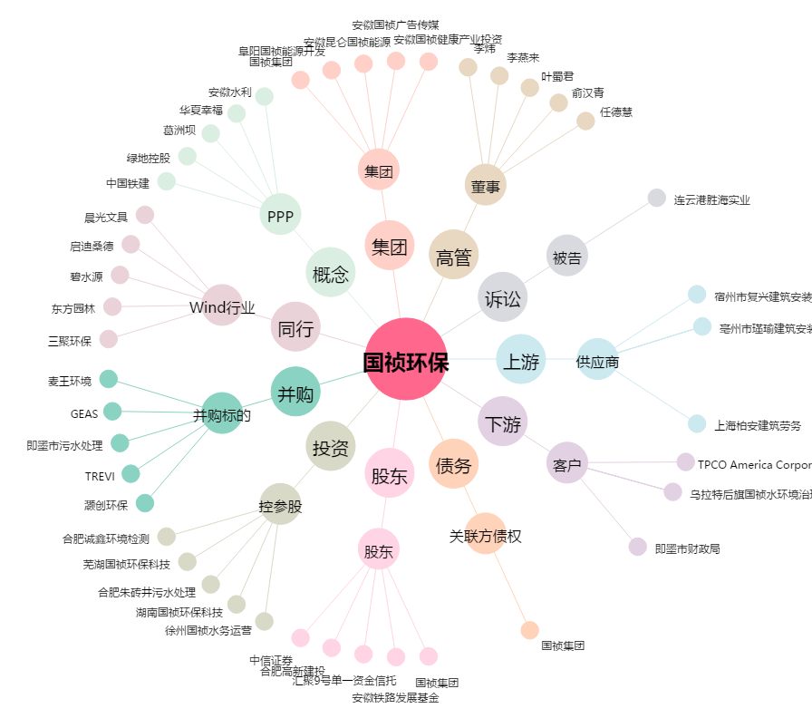
国祯环保[300388.SZ] - 关系概览图

